상품제안서
실버라이프 투톤 스포츠 노인 재활 스프링 지원 무릎 보호대 | 상품코드: F28628

 |  |  |  |  |  |  | 02-412-0044 | www.easy1.co.kr
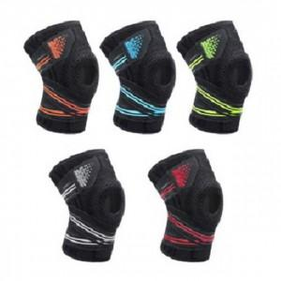

【상세/제작정보】 | 스티커 제작및 부착 비용 별도 문의.

【인쇄/포장옵션】 | / 포장불가능

【공급단가】 | 수량 | 59~ | 118~ | 590~ | 1,000~ | 2,000~
*VAT별도 | 단가 | 12,120원 | 11,910원 | 11,610원 | 11,410원 | 11,110원

【상품 URL】 | https://dev.easy1.co.kr:443/src/goods_detail.php?gdno=28628

